北谷町
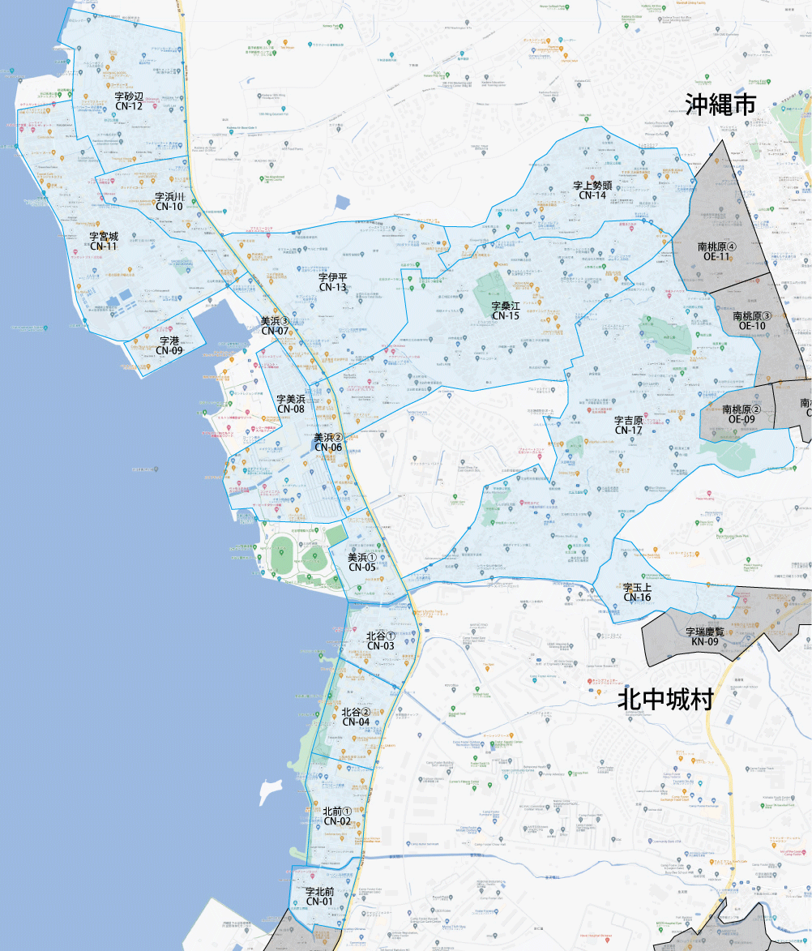

 |  |  |  |  |  |  |  |  | 2025-11-25 |  | 総部数
 |  |  |  |  |  |  |  | ①セグメントを選びます▶ | 軒並 | 配布部数 | 軒並 | 集合 | 戸建
 |  |  |  |  |  |  |  |  | 合計 | 0 | 9690 | 5550 | 4140
▼②選択するエリアに「1」を入力 |  |  |  |  |  |  | ▼②選択するエリアに「1」を入力 |  |  | ▲③合計値が表示されます
選択 | 図番 | 町域 | 配布部数 | 軒並 | 集合 | 戸建 | 選択 | 図番 | 町域 | 配布部数 | 軒並 | 集合 | 戸建
 | CN-01 | 字北前 | 0 | 280 | 150 | 130 |  | CN-09 | 字港 | 0 | 170 | 100 | 70
 | CN-02 | 北前1丁目 | 0 | 400 | 340 | 60 |  | CN-10 | 字浜川 | 0 | 380 | 180 | 200
 | CN-03 | 北谷2丁目 | 0 | 330 | 270 | 60 |  | CN-11 | 字宮城 | 0 | 1160 | 620 | 540
 | CN-04 | 北谷1丁目 | 0 | 340 | 310 | 30 |  | CN-12 | 字砂辺 | 0 | 460 | 240 | 220
 | CN-05 | 美浜1丁目 | 0 | 130 | 120 | 10 |  | CN-13 | 字伊平 | 0 | 670 | 560 | 110
 | CN-06 | 美浜2丁目 | 0 | 170 | 160 | 10 |  | CN-14 | 字上勢頭 | 0 | 660 | 300 | 360
 | CN-07 | 美浜3丁目 | 0 | 100 | 100 | 0 |  | CN-15 | 字桑江 | 0 | 1620 | 830 | 790
 | CN-08 | 字美浜 | 0 | 340 | 250 | 90 |  | CN-16 | 字玉上 | 0 | 140 | 50 | 90
 |  |  |  |  |  |  |  | CN-17 | 字吉原 | 0 | 2340 | 970 | 1370

